Прайс-Лист
 |  |  | www.newland.com.ua
 |  |  | www.opt.moda |  |  |  |  |  | 0 | 0.00
 |  |  | www.newland.com.ua/viber | optom@newland.com.ua
Бренд |  | Артикул | Товар | Колір | Код | Розмір | Ціна | Ціна зі знижкою | Замовлення | Загальна сума
 | ДЛЯ ДІВЧИНКИ
 | Baby Patini
 | ПІНЕТКИ
 | Baby Patini | BPTN1140 | Пінетки | Шкіра Штучна; Поліестер100%;
 |  |  |  | рожевий |  |  | 4.50
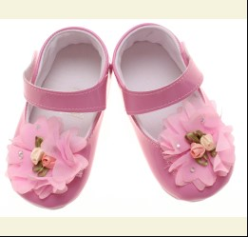
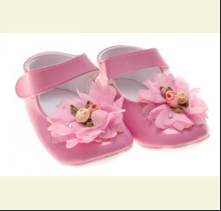
 |  |  |  | Ростовка | 917502 | 17, 18, 19 (3 шт) | 13.50 | 13.50
 |  |  |  | Ростовка | 917502 | 17, 18, 19 (3 шт) | 13.50 | 13.50

 |  |  |  |  | 494224 | 17 | 4.50 | 4.50
 |  |  |  |  | 494224 | 17 | 4.50 | 4.50

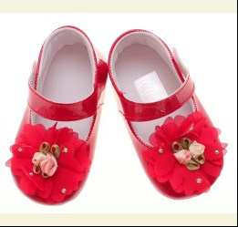
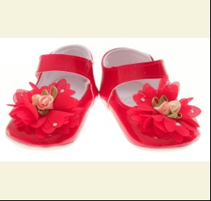
 |  |  |  | червоний |  |  | 4.50
 |  |  |  | Ростовка | 917503 | 17, 18, 19 (3 шт) | 13.50 | 9.45
 |  |  |  | Ростовка | 917503 | 17, 18, 19 (3 шт) | 13.50 | 9.45

 |  |  |  |  | 494227 | 17 | 4.50 | 3.15
 |  |  |  |  | 494227 | 17 | 4.50 | 3.15
 |  |  |  |  | 494228 | 18 | 4.50 | 3.15
 |  |  |  |  | 494228 | 18 | 4.50 | 3.15

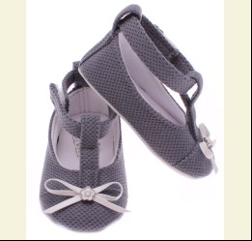
 | Baby Patini | BPTN1139 | Пінетки | Шкіра Штучна; Поліестер100%;
 |  |  |  | антрацит |  |  | 4.10
 |  |  |  | Ростовка | 911559 | 17, 18, 19 (3 шт) | 12.30 | 12.30
 |  |  |  | Ростовка | 911559 | 17, 18, 19 (3 шт) | 12.30 | 12.30

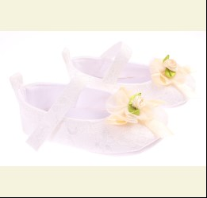
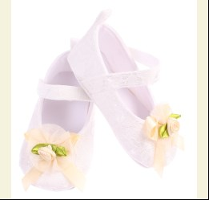
 | Baby Patini | BPTN1141 | Пінетки | Шкіра Штучна; Поліестер100%;
 |  |  |  | кремовий/бежевий |  |  | 4.10
 |  |  |  | Ростовка | 911563 | 17, 18, 19 (3 шт) | 12.30 | 12.30
 |  |  |  | Ростовка | 911563 | 17, 18, 19 (3 шт) | 12.30 | 12.30

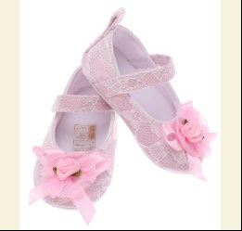
 |  |  |  | рожевий |  |  | 4.10
 |  |  |  | Ростовка | 911564 | 17, 18, 19 (3 шт) | 12.30 | 12.30
 |  |  |  | Ростовка | 911564 | 17, 18, 19 (3 шт) | 12.30 | 12.30

 |  |  |  |  | 475122 | 17 | 4.10 | 4.10
 |  |  |  |  | 475122 | 17 | 4.10 | 4.10
 |  |  |  |  | 475123 | 18 | 4.10 | 4.10
 |  |  |  |  | 475123 | 18 | 4.10 | 4.10

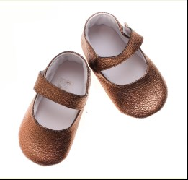
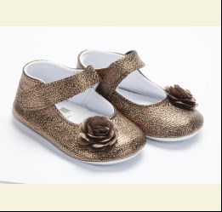
 | Baby Patini | BPTN1146 | Пінетки | Шкіра Штучна; Поліестер100%;
 |  |  |  | бронзовий |  |  | 4.50
 |  |  |  | Ростовка | 911568 | 17, 18, 19 (3 шт) | 13.50 | 13.50
 |  |  |  | Ростовка | 911568 | 17, 18, 19 (3 шт) | 13.50 | 13.50

 |  |  |  |  | 475138 | 18 | 4.50 | 4.50
 |  |  |  |  | 475138 | 18 | 4.50 | 4.50
 |  |  |  |  | 475139 | 19 | 4.50 | 4.50
 |  |  |  |  | 475139 | 19 | 4.50 | 4.50

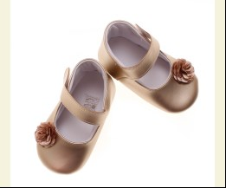
 | Baby Patini | BPTN1155 | Пінетки | Шкіра Штучна; Поліестер100%;
 |  |  |  | золотий |  |  | 4.50
 |  |  |  |  | 494219 | 18 | 4.50 | 4.50
 |  |  |  |  | 494219 | 18 | 4.50 | 4.50

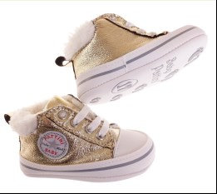
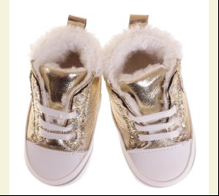
 | Baby Patini | BPTN4201 | Пінетки | Шкіра Штучна; Поліестер100%;
 |  |  |  | золотий |  |  | 5.25
 |  |  |  | Ростовка | 936698 | 17, 18, 19 (3 шт) | 15.75 | 15.75

 |  |  |  |  | 512860 | 17 | 5.25 | 5.25
 |  |  |  |  | 512861 | 18 | 5.25 | 5.25

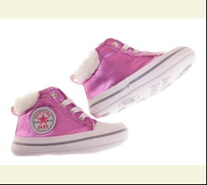
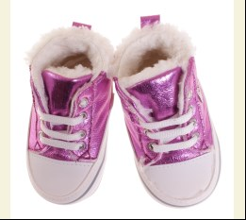
 |  |  |  | фуксія |  |  | 5.25
 |  |  |  | Ростовка | 936700 | 17, 18, 19 (3 шт) | 15.75 | 11.01

 |  |  |  |  | 512867 | 18 | 5.25 | 3.67
 |  |  |  |  | 512868 | 19 | 5.25 | 3.67

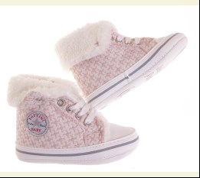
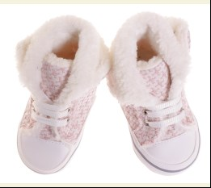
 | Baby Patini | BPTN4208 | Пінетки | Текстиль; Поліестер100%;
 |  |  |  | рожевий |  |  | 5.25
 |  |  |  | Ростовка | 936709 | 17, 18, 19 (3 шт) | 15.75 | 15.75

 |  |  |  |  | 512869 | 17 | 5.25 | 5.25
 |  |  |  |  | 512870 | 18 | 5.25 | 5.25

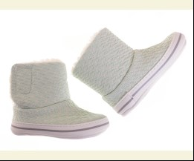
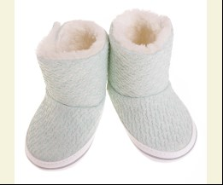
 | Baby Patini | BPTN5150 | Пінетки | Текстиль; Поліестер100%;
 |  |  |  | мятний |  |  | 5.25
 |  |  |  |  | 513708 | 17 | 5.25 | 5.25
 |  |  |  |  | 513709 | 18 | 5.25 | 5.25

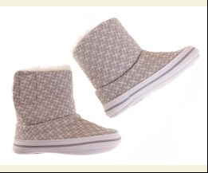
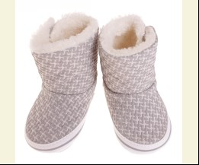
 |  |  |  | сірий |  |  | 5.25
 |  |  |  |  | 512878 | 17 | 5.25 | 5.25

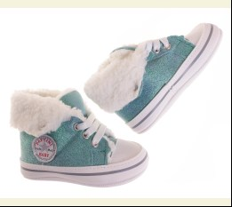
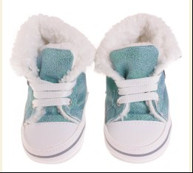
 | Baby Patini | BPTN4202 | Пінетки | Текстиль; Поліестер100%;
 |  |  |  | зелений |  |  | 5.25
 |  |  |  | Ростовка | 936950 | 17, 18, 19 (3 шт) | 15.75 | 11.01

 |  |  |  |  | 513681 | 17 | 5.25 | 3.67
 |  |  |  |  | 513683 | 19 | 5.25 | 3.67

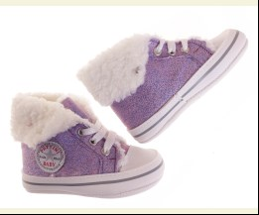
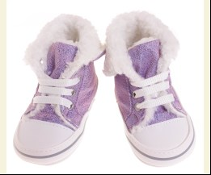
 |  |  |  | фіолетовий |  |  | 5.25
 |  |  |  |  | 513684 | 17 | 5.25 | 5.25

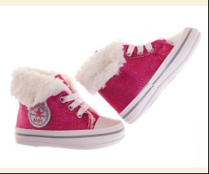
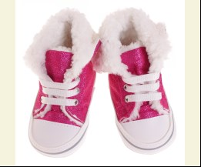
 |  |  |  | фуксія |  |  | 5.25
 |  |  |  |  | 513688 | 18 | 5.25 | 5.25

 | ДЛЯ ДІВЧИНКИ/ХЛОПЧИКА
 | Baby Patini
 | ПІНЕТКИ
 | Baby Patini | BPTN4100 | Пінетки | Шкіра Штучна; Поліестер100%;
 |  |  |  | рожевий |  |  | 4.85
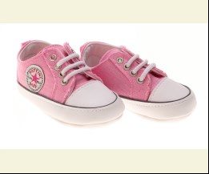
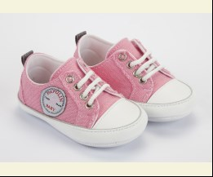
 |  |  |  |  | 475184 | 19 | 4.85 | 4.85
 |  |  |  |  | 475184 | 19 | 4.85 | 4.85

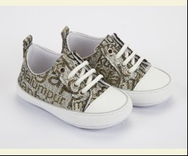
 | Baby Patini | BPTN4134 | Пінетки | Шкіра Штучна; Поліестер100%;
 |  |  |  | сірий/золотий |  |  | 4.35
 |  |  |  |  | 475199 | 19 | 4.35 | 4.35
 |  |  |  |  | 475199 | 19 | 4.35 | 4.35

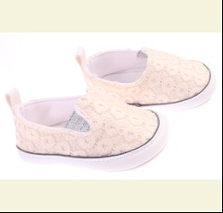
 | Baby Patini | BPTN6029 | Пінетки | Шкіра Штучна; Поліестер100%;
 |  |  |  | бежевий |  |  | 4.10
 |  |  |  | Ростовка | 911589 | 17, 18, 19 (3 шт) | 12.30 | 12.30
 |  |  |  | Ростовка | 911589 | 17, 18, 19 (3 шт) | 12.30 | 12.30

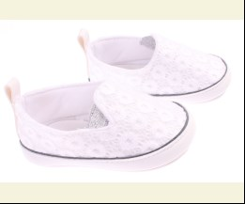
 |  |  |  | білий |  |  | 4.10
 |  |  |  |  | 475202 | 19 | 4.10 | 4.10
 |  |  |  |  | 475202 | 19 | 4.10 | 4.10

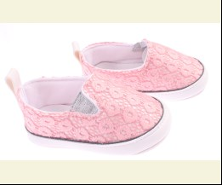
 |  |  |  | рожевий |  |  | 4.10
 |  |  |  |  | 475203 | 17 | 4.10 | 2.87
 |  |  |  |  | 475203 | 17 | 4.10 | 2.87

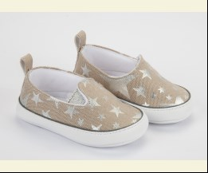
 | Baby Patini | BPTN6030 | Пінетки | Шкіра Штучна; Поліестер100%;
 |  |  |  | бежевий |  |  | 4.10
 |  |  |  |  | 475221 | 17 | 4.10 | 2.87
 |  |  |  |  | 475221 | 17 | 4.10 | 2.87
 |  |  |  |  | 475223 | 19 | 4.10 | 2.87
 |  |  |  |  | 475223 | 19 | 4.10 | 2.87

 |  |  |  | блакитний |  |  | 4.10
 |  |  |  |  | 475215 | 17 | 4.10 | 4.10
 |  |  |  |  | 475215 | 17 | 4.10 | 4.10

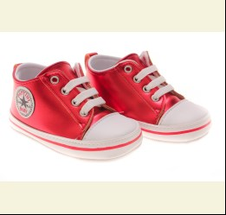
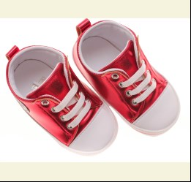
 | Baby Patini | BPTN4190 | Пінетки | Шкіра Штучна; Поліестер100%;
 |  |  |  | червоний |  |  | 4.85
 |  |  |  | Ростовка | 917537 | 17, 18, 19 (3 шт) | 14.55 | 14.55
 |  |  |  | Ростовка | 917537 | 17, 18, 19 (3 шт) | 14.55 | 14.55

 |  |  |  |  | 494122 | 17 | 4.85 | 4.85
 |  |  |  |  | 494122 | 17 | 4.85 | 4.85
 |  |  |  |  | 494123 | 18 | 4.85 | 4.85
 |  |  |  |  | 494123 | 18 | 4.85 | 4.85

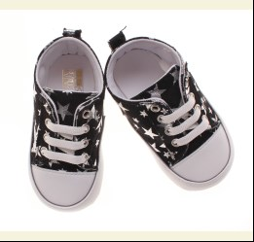
 | Baby Patini | BPTN4186 | Пінетки | Шкіра Штучна; Поліестер100%;
 |  |  |  | чорний |  |  | 4.85
 |  |  |  | Ростовка | 917526 | 17, 18, 19 (3 шт) | 14.55 | 14.55
 |  |  |  | Ростовка | 917526 | 17, 18, 19 (3 шт) | 14.55 | 14.55

 |  |  |  |  | 494159 | 18 | 4.85 | 4.85
 |  |  |  |  | 494159 | 18 | 4.85 | 4.85
 |  |  |  |  | 494160 | 19 | 4.85 | 4.85
 |  |  |  |  | 494160 | 19 | 4.85 | 4.85

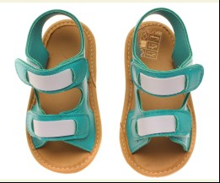
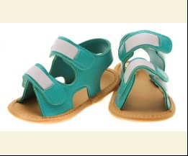
 | Baby Patini | BPTN9053 | Пінетки | Шкіра Штучна; Поліестер100%;
 |  |  |  | зелений |  |  | 4.50
 |  |  |  |  | 494239 | 17 | 4.50 | 3.15
 |  |  |  |  | 494239 | 17 | 4.50 | 3.15
 |  |  |  |  | 494240 | 18 | 4.50 | 3.15
 |  |  |  |  | 494240 | 18 | 4.50 | 3.15

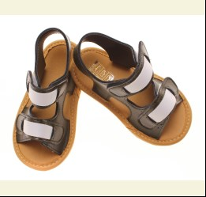
 |  |  |  | т-коричневий |  |  | 4.50
 |  |  |  | Ростовка | 917548 | 17, 18, 19 (3 шт) | 13.50 | 13.50
 |  |  |  | Ростовка | 917548 | 17, 18, 19 (3 шт) | 13.50 | 13.50

 |  |  |  |  | 494233 | 17 | 4.50 | 4.50
 |  |  |  |  | 494233 | 17 | 4.50 | 4.50
 |  |  |  |  | 494234 | 18 | 4.50 | 4.50
 |  |  |  |  | 494234 | 18 | 4.50 | 4.50

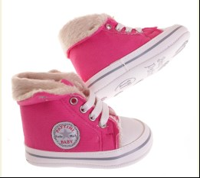
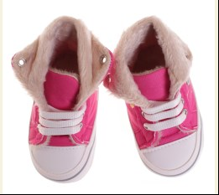
 | Baby Patini | BPTN4204 | Пінетки | Текстиль; Поліестер100%;
 |  |  |  | фуксія |  |  | 5.25
 |  |  |  | Ростовка | 936703 | 17, 18, 19 (3 шт) | 15.75 | 15.75

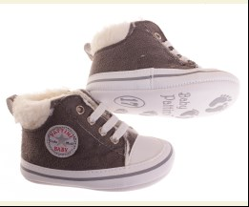
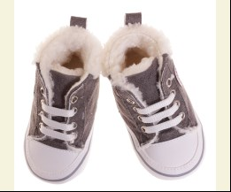
 | Baby Patini | BPTN4200 | Пінетки | Замша; Поліестер100%;
 |  |  |  | сірий |  |  | 5.25
 |  |  |  |  | 512854 | 17 | 5.25 | 5.25
 |  |  |  |  | 512856 | 19 | 5.25 | 5.25

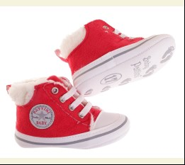
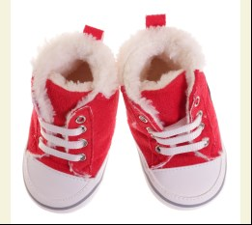
 |  |  |  | червоний |  |  | 5.25
 |  |  |  | Ростовка | 936697 | 17, 18, 19 (3 шт) | 15.75 | 15.75

 | ДЛЯ ХЛОПЧИКА
 | Baby Patini
 | ПІНЕТКИ
 | Baby Patini | BPTN3071 | Пінетки | Шкіра Штучна; Поліестер100%;
 |  |  |  | бежевий |  |  | 4.35
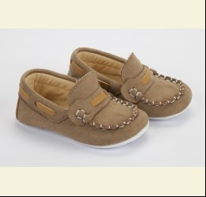
 |  |  |  | Ростовка | 911571 | 17, 18, 19 (3 шт) | 13.05 | 13.05
 |  |  |  | Ростовка | 911571 | 17, 18, 19 (3 шт) | 13.05 | 13.05

 |  |  |  |  | 475150 | 18 | 4.35 | 4.35
 |  |  |  |  | 475150 | 18 | 4.35 | 4.35

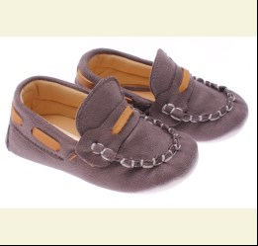
 |  |  |  | сірий |  |  | 4.35
 |  |  |  | Ростовка | 911573 | 17, 18, 19 (3 шт) | 13.05 | 9.12
 |  |  |  | Ростовка | 911573 | 17, 18, 19 (3 шт) | 13.05 | 9.12

 |  |  |  |  | 475153 | 18 | 4.35 | 3.04
 |  |  |  |  | 475153 | 18 | 4.35 | 3.04
 |  |  |  |  | 475154 | 19 | 4.35 | 3.04
 |  |  |  |  | 475154 | 19 | 4.35 | 3.04

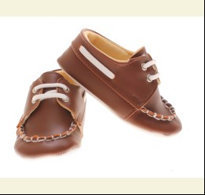
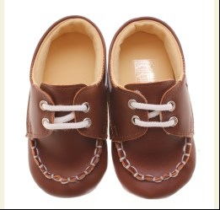
 | Baby Patini | BPTN3096 | Пінетки | Шкіра Штучна; Поліестер100%;
 |  |  |  | с-коричневий |  |  | 4.85
 |  |  |  | Ростовка | 917513 | 17, 18, 19 (3 шт) | 14.55 | 14.55
 |  |  |  | Ростовка | 917513 | 17, 18, 19 (3 шт) | 14.55 | 14.55

 |  |  |  | т-коричневий |  |  | 4.85
 |  |  |  | Ростовка | 917514 | 17, 18, 19 (3 шт) | 14.55 | 10.17
 |  |  |  | Ростовка | 917514 | 17, 18, 19 (3 шт) | 14.55 | 10.17

 | Baby Patini | BPTN3100 | Пінетки | Шкіра Штучна; Поліестер100%;
 |  |  |  | коричневий |  |  | 4.85
 |  |  |  | Ростовка | 917517 | 17, 18, 19 (3 шт) | 14.55 | 14.55
 |  |  |  | Ростовка | 917517 | 17, 18, 19 (3 шт) | 14.55 | 14.55

 | Baby Patini | BPTN2104 | Пінетки | Шкіра Штучна; Поліестер100%;
 |  |  |  | с-коричневий |  |  | 4.85
 |  |  |  | Ростовка | 917509 | 17, 18, 19 (3 шт) | 14.55 | 14.55
 |  |  |  | Ростовка | 917509 | 17, 18, 19 (3 шт) | 14.55 | 14.55

 |  |  |  |  | 494204 | 18 | 4.85 | 4.85
 |  |  |  |  | 494204 | 18 | 4.85 | 4.85
 |  |  |  |  | 494205 | 19 | 4.85 | 4.85
 |  |  |  |  | 494205 | 19 | 4.85 | 4.85

 |  |  |  | т-коричневий |  |  | 4.85
 |  |  |  | Ростовка | 917510 | 17, 18, 19 (3 шт) | 14.55 | 14.55
 |  |  |  | Ростовка | 917510 | 17, 18, 19 (3 шт) | 14.55 | 14.55

 |  |  |  | т-синій |  |  | 4.85
 |  |  |  |  | 494200 | 17 | 4.85 | 4.85
 |  |  |  |  | 494200 | 17 | 4.85 | 4.85
 |  |  |  |  | 494201 | 18 | 4.85 | 4.85
 |  |  |  |  | 494201 | 18 | 4.85 | 4.85

 | Baby Patini | BPTN4205 | Пінетки | Текстиль; Поліестер100%;
 |  |  |  | салатовий |  |  | 5.25
 |  |  |  | Ростовка | 936707 | 17, 18, 19 (3 шт) | 15.75 | 15.75

 | Baby Patini | BPTN4209 | Пінетки | Текстиль; Поліестер100%;
 |  |  |  | жовтий/індиго |  |  | 5.25
 |  |  |  |  | 512839 | 17 | 5.25 | 5.25

 |  |  |  | червоний/індиго |  |  | 5.25
 |  |  |  | Ростовка | 936714 | 17, 18, 19 (3 шт) | 15.75 | 15.75

 |  |  |  |  | 512842 | 17 | 5.25 | 5.25
 |  |  |  |  | 512844 | 19 | 5.25 | 5.25

 | Baby Patini | BPTN4198 | Пінетки | Шкіра Штучна; Поліестер100%;
 |  |  |  | зелений |  |  | 5.25
 |  |  |  |  | 513702 | 17 | 5.25 | 5.25
 |  |  |  |  | 513703 | 18 | 5.25 | 5.25

 |  |  |  | коричневий |  |  | 5.25
 |  |  |  |  | 513705 | 17 | 5.25 | 5.25

 |  |  |  | т-синій |  |  | 5.25
 |  |  |  |  | 513699 | 17 | 5.25 | 5.25

 |  |  |  |  |  |  |  |  |  | #

 | Україна, м. Київ, вул. Куренівська, 18 (ст.м. Почайна(колишня Петрівка))

 |  | АЛЛА | МТС +38(095) 113 36 57, КИЇВСТАР +38(098) 100 50 04
 |  | ЮЛЯ ТАРАСОВА | МТС +38(095) 389 35 97, КИЇВСТАР +38(098) 534 78 78
 |  | КАТЯ | МТС +38(095) 113 36 75, КИЇВСТАР +38(098) 100 50 03
 |  | ЮЛЯ МІРОШНІКОВА | МТС +38(095) 113 36 71, КИЇВСТАР +38(098) 100 50 07
 |  |  |  |  | тел. Офісу: | +380 (044) 363 10 12
 |  |  |  |  | e-mail: | optom@newland.com.ua
 |  |  |  |  | наш сайт: | Newland.com.ua

 | Прайс-лист сформовано: 30.03.2022 08:36:36

 | Стать: | для дівчинки; для дівчинки/хлопчика; для хлопчика; | .
 | Сезон: | Весна; Зима; Літо; Осінь; Цілий рік; | .
 | Бренди: | BABY PATTINI; | .

